상품제안서
심플 20L 세이프 워터 방수백 물놀이 드라이백 | 상품코드: F26540

 |  |  |  |  |  |  | 02-412-0044 | www.easy1.co.kr
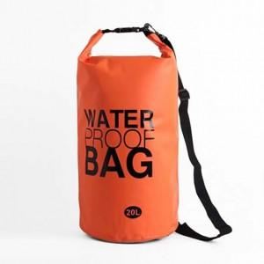

【상세/제작정보】 | 기본수량 미만 인쇄불가 (최소수량 35개)

【인쇄/포장옵션】 | 실크 / 포장불가능

【공급단가】 | 수량 | 50~ | 100~ | 500~ | 1,000~ | 2,000~
*VAT별도 | 단가 | 9,170원 | 9,020원 | 8,800원 | 8,580원 | 8,440원

【상품 URL】 | https://dev.easy1.co.kr:443/src/goods_detail.php?gdno=26540

